SCRIPT
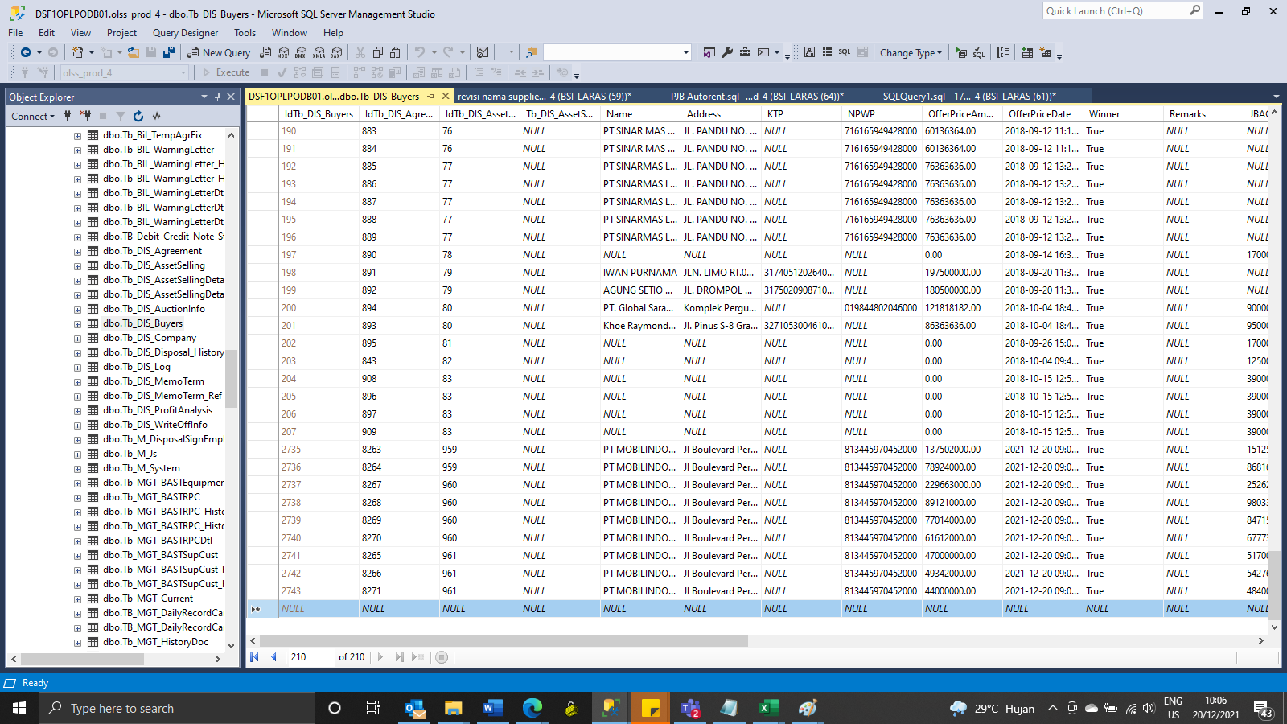
Insert TB_DIS_BUYERS

SCREENSHOOT
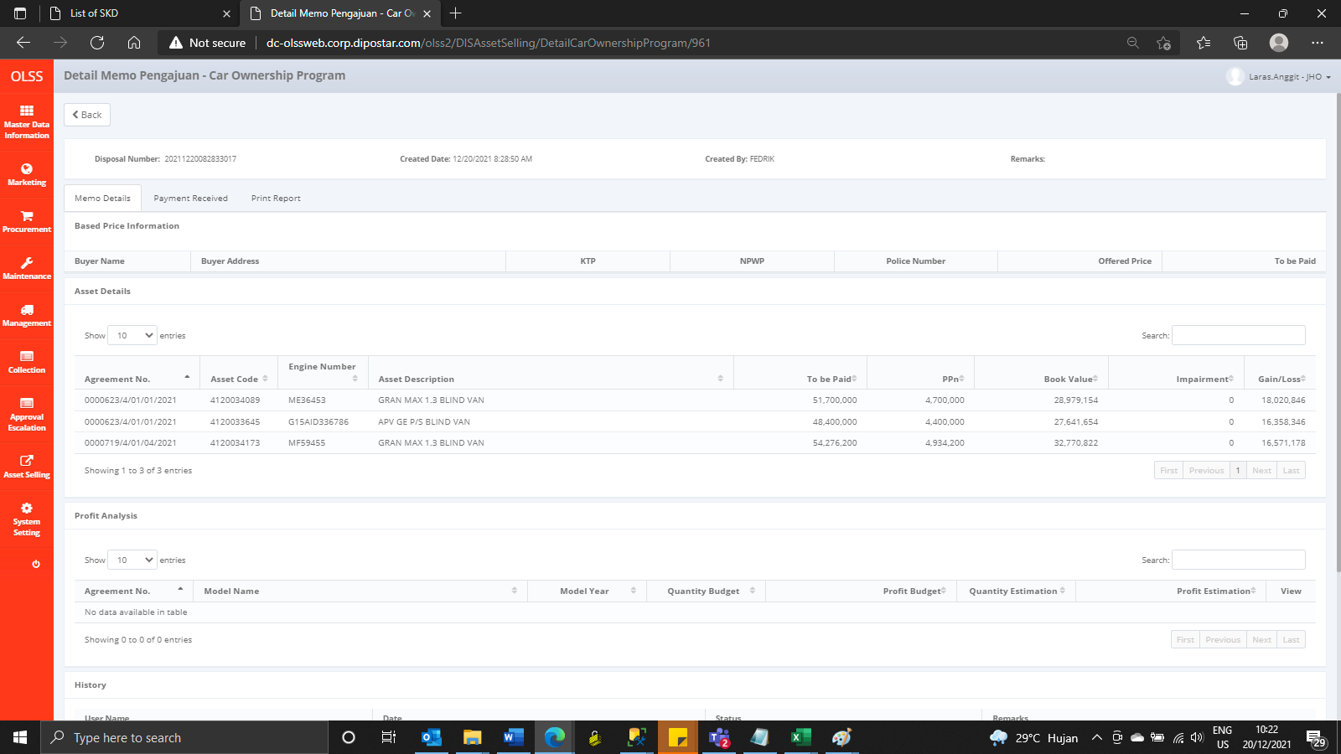
MEMO 00256/COP/12/2021
BEFORE


AFTER
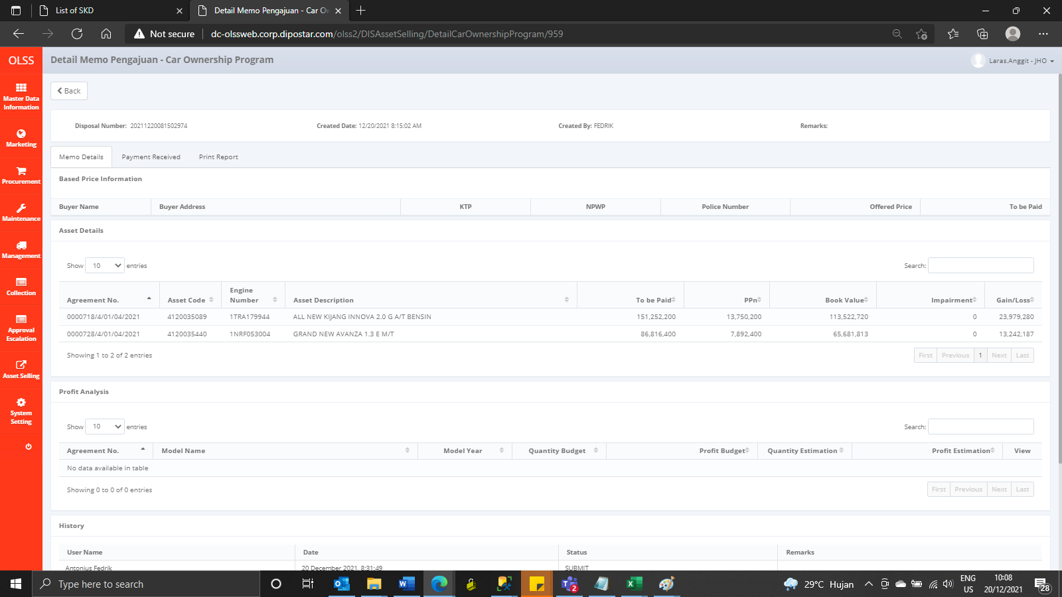

MEMO 00257/COP/12/2021
BEFORE

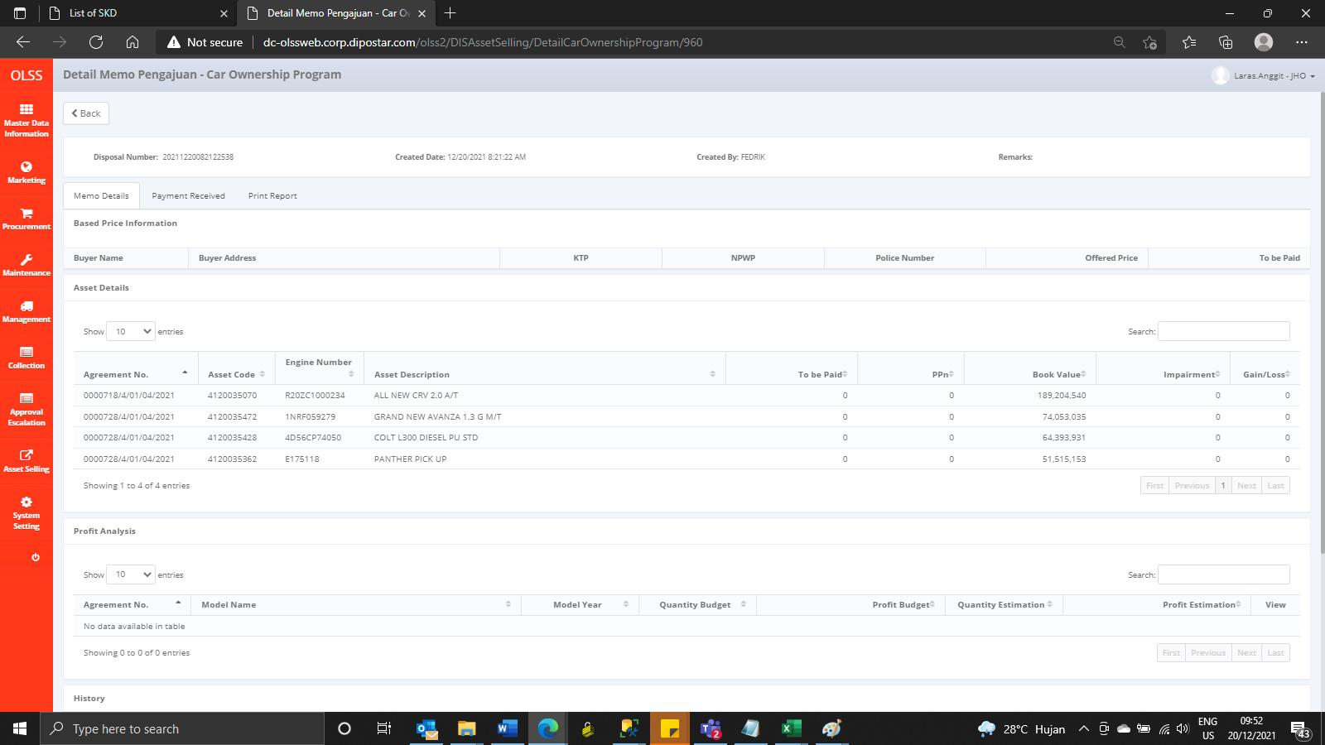

AFTER

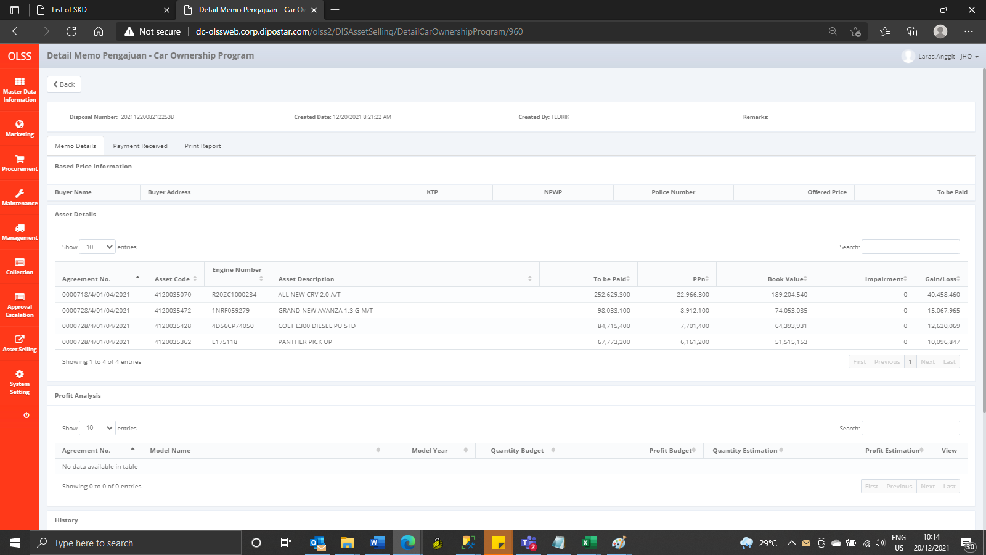

MEMO 00258/COP/12/2021
BEFORE

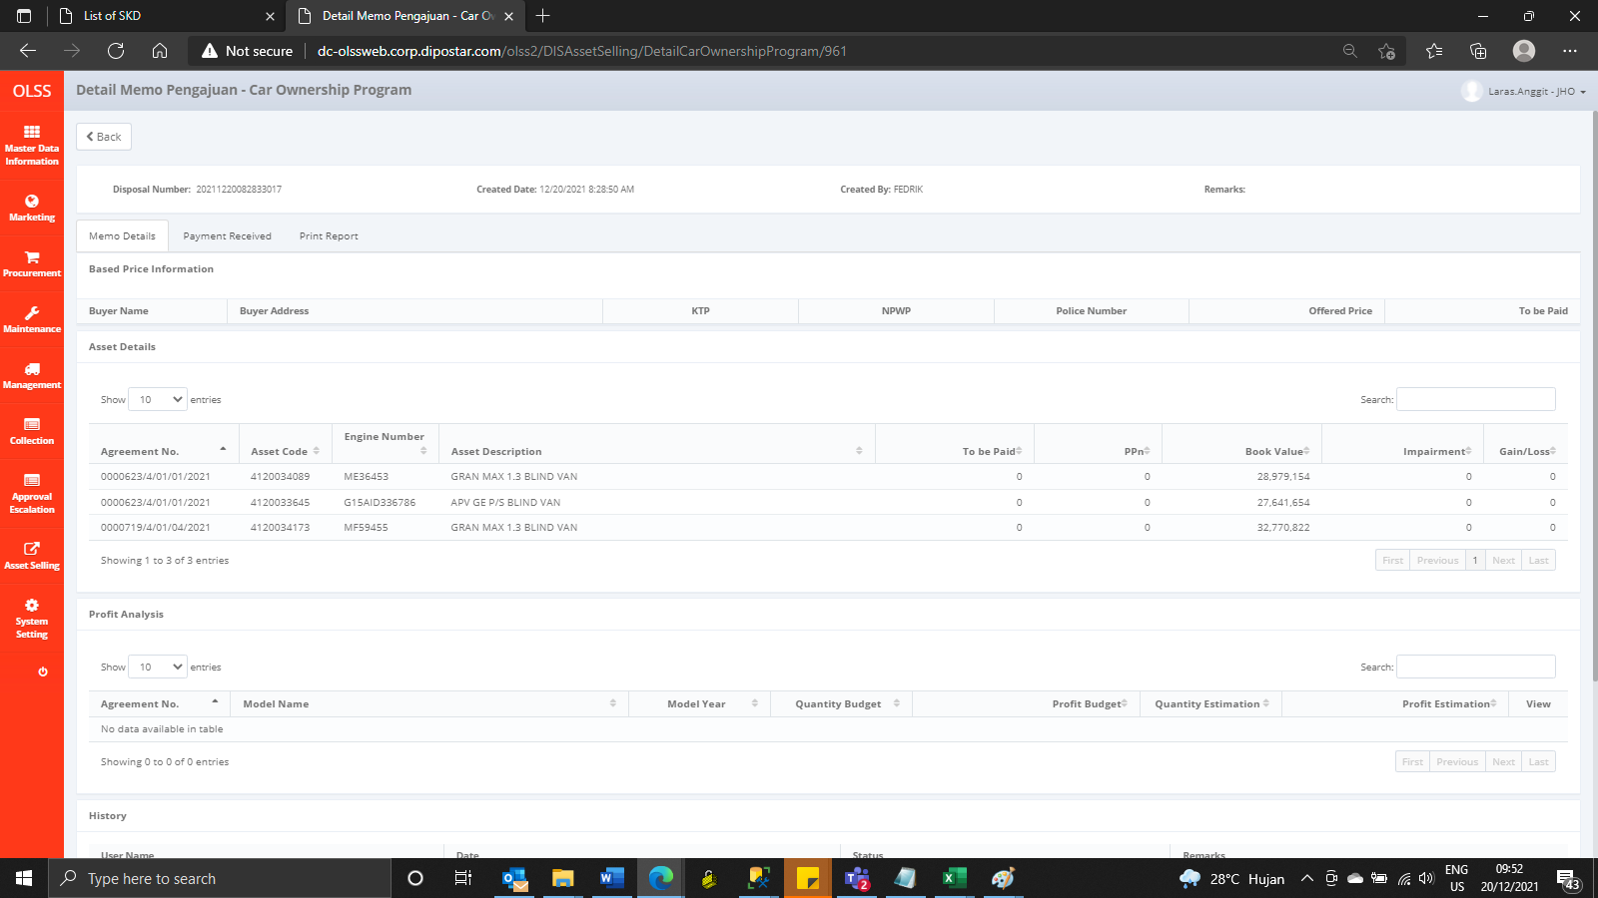

AFTER

